Résultat
 |  | Profil | Votre profil : Résultat |  |  | Votre profil : détail par items avec choix 1 (valeur 3 : Le Plus) = > 7
 |  |  | Le Plus | Médian | Le moins

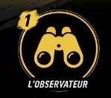
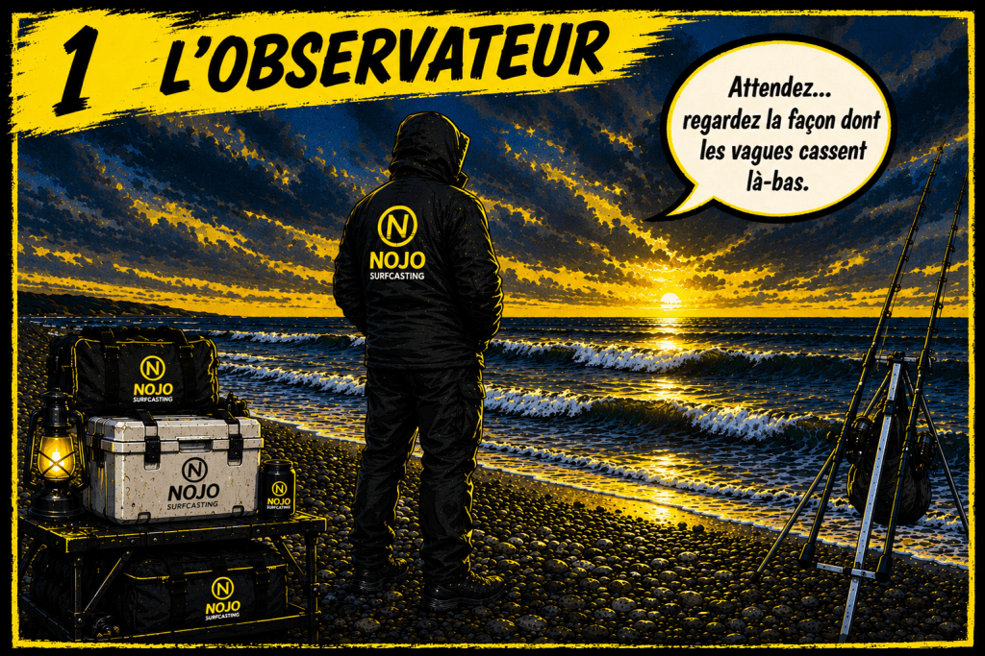
Profil 1
 | Maximun | 9 | 0 | 0 | 0
 | Votre % du profil |  | 0% | 0% | 0%

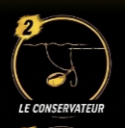
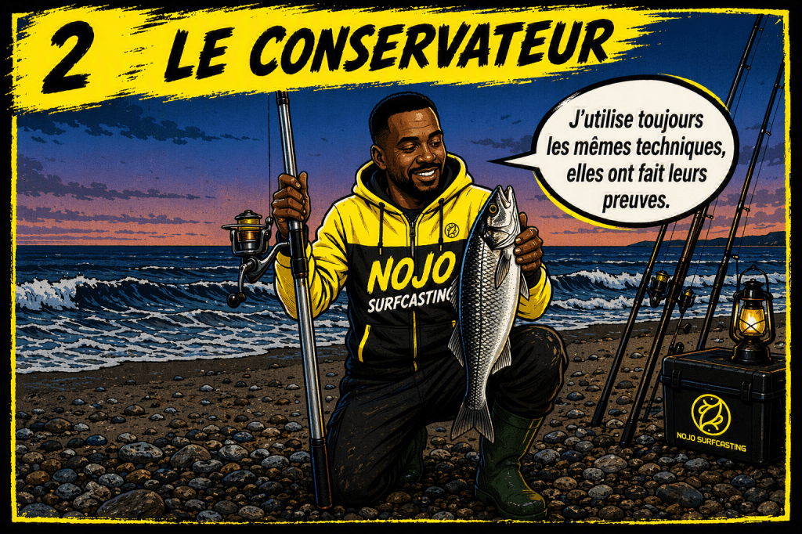
 | Maximun | 9 | 0 | 0 | 0
 | Votre % du profil |  | 0% | 0% | 0%


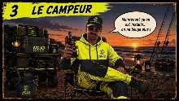
 | Maximun | 9 | 0 | 0 | 0
 | Votre % du profil |  | 0% | 0% | 0%


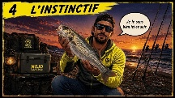
 | Maximun | 9 | 0 | 0 | 0
 | Votre % du profil |  | 0% | 0% | 0%


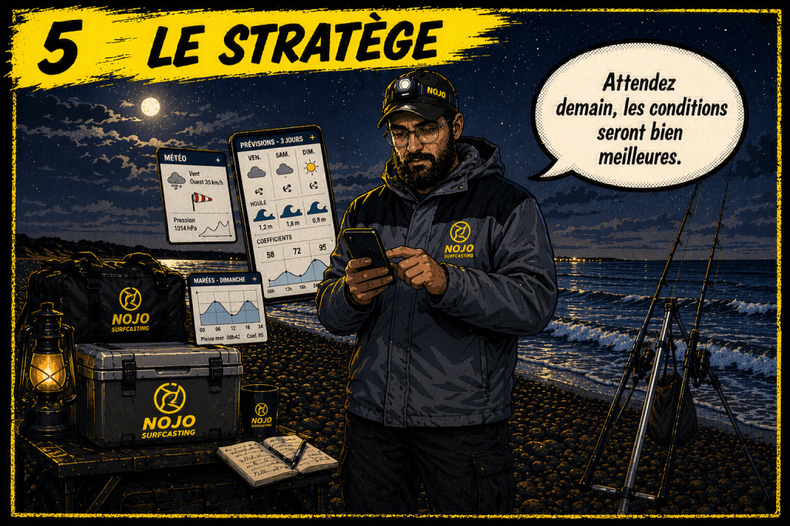
 | Maximun | 9 | 0 | 0 | 0
 | Votre % du profil |  | 0% | 0% | 0%


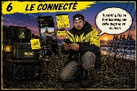
 | Maximun | 9 | 0 | 0 | 0
 | Votre % du profil |  | 0% | 0% | 0%


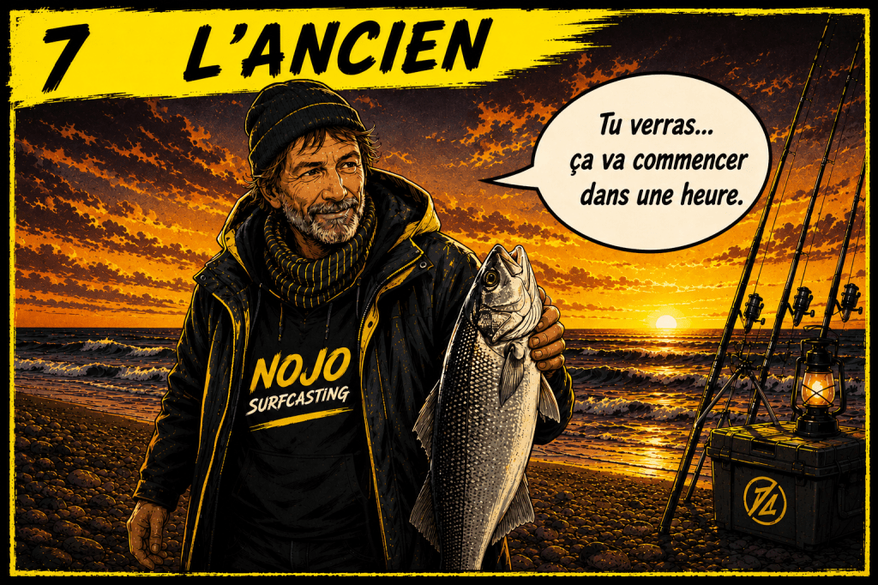
 | Maximun | 9 | 0 | 0 | 0
 | Votre % du profil |  | 0% | 0% | 0%


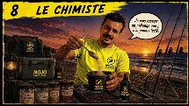
 | Maximun | 9 | 0 | 0 | 0
 | Votre % du profil |  | 0% | 0% | 0%

1 - L'observateur
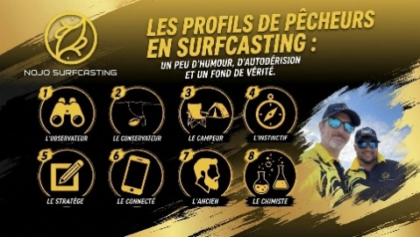 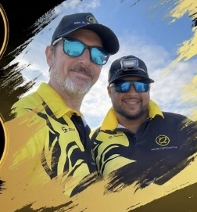

Vous vous reconnaîtrez si … :
 | Vous passez plus du temps à regarder la mer qu'à monter vos cannes
 | Vous cherchez d'abord le poisson avant de lancer
 | Vos partenaires vous demandent souvent : " Alors tu lancerais où toi ? "

Une scène que l'on a déjà vécue …
 | Il est le premier arrivé sur la plage … mais certainement pas le premier à lancer
 | Pendant que le reste du groupe décharge les chariots et prépare les montages, lui est déjà quelques dizaines de mètres plus loin. Il avance lentement, sarrête devant la mer, les mains dans les poches, le regard fixé sur les vagues.
 | Il ne cherche pas encore à pêcher … il cherche à comprendre
 | Quelques minutes plus tard, il revient vers le groupe avec une idée déjà bien précise de la stratégie à adopter. "Je pense qu'on devrait se décaler un peu plus à droite. Avec cette houle, le poisson doit passer par là ! "
 | Pendant la saison rien n'est figé. Si le vent tourne, si la marée monte ou si les touches ralentissent, il n'hésite pas à déplacer une canne, changer de distance ou modifier un montage. Pour lui s'adapter fait partie de la pêche.

Son Profil
 | L'observateur ne pêche jamais au hasard.
 | Avant même de lancer, pour lui chaque détail compte : la marée, le vent, la houle, la couleur de l'eau, les courants …
 | Son objectif est simple : trouver le poisson avant que le poisson ne trouve ses appâts
 | Cette façon d'aborder une session en fait souvent un pêcheur très régulier. Même lorsque les conditions sont compliquées, il parvient à tirer son épingle du jeu parce qu'il adapte contamment stratégie.
 | S'i fallait lui trouver un petit défaut, ce serait sans doute son envie de tout analyser. Il lui arrive parfois de passer tellement de temps à chercher le spot parfait qu'il oublie que, pendant ce temps-là … les autres ont déjà commencer à pêcher. Mais c'est aussi ce souci du détail qui fait sa force.

Ce qu'il apporte à l'équipe
 | Dans un collectif, ce profil est une véritable richesse.
 | L'observateur voit souvent des choses que les autres ne remarquent pas. Il aide le groupe à mieux lire la plage, à comprendre pourquoi une zone fonctionne mieux qu'une autre et à adapter la stratégie au fil de la session.
 | Son regard profite rarement à lui seul. En partageant ses observations, il fait progresser toute l'équipe.
 | Et bien souvent, lorsqu'une session semblait mal engagée, c'est lui qui trouve le poisson.

Vous l'entendez souvent dire …
 | "Attendez … regarder la façon dont les vagues cassent là-bas."
 | "Je tenterai quelques mètres plus loin avec la marée ça devrait tarvaillé autrement."
 | "Le poisson doit être derrière la 3ème vague."

2 - Le conservateur
 

Vous vous reconnaîtrez si … :
 | Vous utiliser presque toujours les mêmes montages
 | Vous avez confiance dans une méthode qui vous a apporté du poisson
 | Vous aimez vos habitudes et changez rarement votre façon de pêcher

Une scène que l'on a déjà vécue …
 | À peine arrivé sur la plage, tout est déjà réglé.
 | Le chariot s’arrête toujours au même endroit. Les piques sont plantés avec la même précision. Les cannes sortent des fourreaux dans le même ordre. Les montages sont exactement les mêmes que lors de la dernière sortie, tout comme les appâts.
 | En quelques minutes, les lignes sont à l’eau.
 | Pendant que les autres discutent des conditions, se demandent s’il faut lancer plus près, plus loin ou changer de montage, lui est déjà installé. Pour lui, il n’y a pas de raison de changer une méthode qui a déjà fait ses preuves.
 | Même si la mer est différente, même si le vent a tourné ou que les touches se font attendre, il reste fidèle à ses habitudes. Après tout, si ça a marché hier, pourquoi cela ne fonctionnerait-il pas aujourd’hui ?

Son Profil
 | Le conservateur est un pêcheur qui aime les repères.
 | Au fil des années, il a construit sa propre méthode et lui fait entièrement confiance. Ses montages, ses distances de pêche et ses appâts sont devenus des automatismes. Il ne perd pas de temps à hésiter ou à se poser mille questions : il pêche comme il sait le faire.
 | Cette régularité est d’ailleurs l’une de ses principales qualités. Sur un spot qu’il connaît bien et dans des conditions habituelles, il peut se montrer particulièrement efficace. Sa méthode est rodée, son matériel parfaitement maîtrisé et ses gestes précis.
 | S’il fallait lui trouver un défaut, ce serait probablement son manque d’adaptation. Lorsque les conditions changent ou que le poisson se déplace, il peut continuer à appliquer exactement la même stratégie sans comprendre pourquoi les résultats ne suivent plus. À force de faire confiance à ses habitudes, il lui arrive parfois de passer à côté d’une belle opportunité.

Ce qu'il apporte à l'équipe
 | Dans un groupe, le conservateur apporte de la stabilité.
 | Quand tout le monde commence à changer de montage toutes les dix minutes ou à douter de chaque décision, lui garde le cap. Il rappelle qu’il ne faut pas non plus tout remettre en question au moindre changement de condition.
 | Son expérience sur certains spots est souvent précieuse. Il connaît les secteurs qui produisent régulièrement du poisson et sait quelles méthodes ont déjà fait leurs preuves. Son approche rassure parfois le reste de l’équipe et évite de tomber dans l’excès inverse : vouloir tout changer en permanence.
 | Et puis, il arrive aussi que ce soit lui qui ait raison… simplement parce que les bonnes vieilles recettes restent parfois les meilleures.

Vous l'entendez souvent dire …
 | « Pourquoi changer ? Ça a toujours marché comme ça. »
 | « Je pêche avec ce montage depuis des années. »
 | « Moi, je pêche toujours comme ça. »

3 - Le campeur
 

Vous vous reconnaîtrez si … :
 | Le confort fait partie intégrante de vos sessions
 | Votre chariot est toujours bien rempli
 | Une fois installé, vous n'avez plus envie de déplacer tout votre matériel.

Une scène que l'on a déjà vécue …
 | Il n’est pas encore arrivé que l’on sait déjà où il est.
 | Il suffit de regarder le chariot. Fauteuil, glacière, lampe, table pliante, plusieurs sacs, le seau, les cannes… Il ne manque plus que le barbecue !
 | Une fois le spot choisi, l’installation commence. Chaque chose trouve sa place. Les cannes sont en action de pêche, le fauteuil est déplié, la glacière est à portée de main et la lampe est déjà prête sur la table pour la tombée de la nuit.
 | Quelques minutes plus tard, tout est parfaitement organisé.
 | Pendant que certains commencent à se demander s’il ne faudrait pas se décaler de quelques dizaines de mètres, lui esquisse un sourire. « Maintenant qu’on est installé… on ne bouge plus ! »
 | Pour lui, une session de surfcasting ne se résume pas uniquement aux poissons. C’est aussi un moment pour souffler, discuter avec les copains, admirer le coucher de soleil et profiter pleinement de plusieurs heures au bord de la mer.

Son Profil
 | Le campeur est avant tout un amoureux des longues sessions.
 | Il prend le temps de s’installer confortablement, car il sait qu’il va rester plusieurs heures sur le même secteur. Le surfcasting est autant un loisir qu’un moment de détente. L’objectif n’est pas seulement de prendre du poisson, mais aussi de profiter de l’instant.
 | Cette patience est d’ailleurs sa plus grande qualité. Là où d’autres remballent rapidement après quelques heures voir moins sans résultat, lui reste concentré. Il sait que certaines espèces peuvent se faire attendre et qu’une touche peut arriver à tout moment.
 | S’il fallait lui trouver un défaut, ce serait peut-être son attachement à son installation. Une fois le campement monté, il devient parfois difficile de le convaincre de changer de poste, même lorsque les conditions évoluent ou que le poisson semble ne pas être présent. À force de privilégier le confort, il lui arrive de devenir davantage spectateur qu’acteur de sa session.

Ce qu'il apporte à l'équipe
 | Dans un groupe, le campeur apporte une ambiance.
 | Il est souvent celui autour duquel les discussions s’organisent, celui qui pense à la bière, ou celui qui a une lampe de secours à prêter. Il rappelle aussi à tous qu’une sortie de surfcasting n’est pas une course mais un moment de convivialité.
 | Sa patience est souvent communicative. Lorsque les autres commencent à douter ou à vouloir changer de stratégie toutes les 15 minutes, il incite les autres à être patient.
 | Et il faut bien reconnaître une chose : combien de beaux poissons ont été réalisées alors que tout le monde pensait déjà à remballer ?

Vous l'entendez souvent dire …
 | « Tu veux une bière ? »
 | « On verra ça à la prochaine marée, ça va bien finir par venir. »
 | « Maintenant qu’on est installé… on ne bouge plus ! »

4 - L'instinctif
 

Vous vous reconnaîtrez si … :
 | Vous vous fiez souvent à votre ressenti avant même d'analyser les conditions
 | Vous avez souvent cette petite voix qui vous dit ; "Aujourd'hui le poisson est là."
 | Vous changer parfois de stratégie … sans vraiment savoir expliquer pourquoi

Une scène que l'on a déjà vécue …
 | La session a commencé depuis un moment.
 | Les cannes sont en place, chacun suit sa stratégie. Certains testent différents appâts, d’autres changent de montage ou cherchent la bonne distance.
 | Lui est là, tranquille à observer ses cannes, la mer. Puis, presque sans prévenir, il remonte une canne.
 | « Je vais changer d’appât. »
 | Personne ne comprend vraiment pourquoi. Il ne parle d’aucune observation particulière. Il change simplement son appât.
 | Une vingtaine de minutes plus tard, le scion plie.« Je te l’avais dit… je le sentais bien comme ça ce soir. »
 | Et lorsque quelqu’un lui demande ce qui lui a fait prendre cette décision, la réponse est souvent la même. « Je ne sais pas… je le sentais. »

Son Profil
 | L’instinctif est un pêcheur qui fait avant tout confiance à son ressenti.
 | Bien sûr, il connaît le surfcasting. Mais au fil des années, son expérience s’est transformée en quelque chose de plus difficile à expliquer. Il perçoit des détails sans forcément les analyser consciemment. Une ambiance, une lumière, une façon dont la mer se comporte… toute cette expérience a développé son intuition.
 | Il ne suit pas toujours les schémas classiques. Il peut changer de distance, modifier un montage ou déplacer une canne simplement parce qu’il en a envie, sans pouvoir justifier précisément sa décision.
 | Et étonnamment… cela fonctionne souvent.
 | Son plus grand atout est sans doute son sens du timing. Il sent parfois le bon moment avant les autres et n’hésite pas à modifier sa façon de pêcher.
 | S’il fallait lui trouver un petit défaut, ce serait justement cette difficulté à expliquer ses changements. Lorsqu’on lui demande pourquoi il a pris cette décision, il répond souvent par un simple « je le sentais ». De quoi laisser les pêcheurs les plus techniques un peu perplexes.

Ce qu'il apporte à l'équipe
 | Dans un groupe, l’instinctif apporte un regard différent.
 | Lorsque tout le monde hésite entre plusieurs stratégies, il ose parfois tenter quelque chose qui sort des habitudes. Il rappelle qu’en surfcasting, tout ne s’explique pas toujours.
 | Son intuition permet parfois de débloquer une session mal engagée, simplement parce qu’il a osé essayer quelque chose de différent.
 | Et même lorsqu’il est incapable d’expliquer pourquoi… les résultats finissent souvent par lui donner raison.

Vous l'entendez souvent dire …
 | « Je le sens bien ici ce soir. »
 | « On va essayer là… je ne sais pas pourquoi, mais j’y crois. »
 | « J’ai un bon pressentiment pour la marée montante. »

5 - Le stratège
 

Vous vous reconnaîtrez si … :
 | Vous consultez le prévisions météo plusieurs jours avant chaque sortie
 | Vous connaissez les horaires de marée à la minutes près
 | Vous préférez reporter une session plutôt que de pêcher dans des conditions qui ne vous inspirent pas

Une scène que l'on a déjà vécue …
 | Nous sommes en début de semaine.
 | Sur le groupe de discussion, un des membres propose une date pour aller pêcher. « Samedi soir, ça vous dit ? »
 | Quelques secondes plus tard, il répond déjà. « Attendez… le vent est annoncé plein ouest à 40 km/h, la houle monte dans l’après-midi et le coefficient sera un peu faible. Dimanche matin, les conditions seront bien meilleures. »
 | Personne d’autre n’a encore regardé la météo. Lui, si.
 | Depuis plusieurs jours, il compare les modèles, surveille les horaires de marée, l’évolution du vent, la pression atmosphérique et la hauteur de la houle. Lorsque la décision est prise, ce n’est jamais au hasard.
 | Pour lui, une bonne session commence par ce petit rituel météo.

Son Profil
 | Le stratège est un pêcheur qui prépare ses sorties avec méthode.
 | Avant même de penser aux appâts ou aux montages, il cherche le meilleur créneau possible. Les coefficients, le vent, la houle, les marées ou encore la pression atmosphérique font partie intégrante de sa réflexion.
 | Il est convaincu qu’une grande partie de la réussite se joue avant même d’arriver sur la plage. En choisissant soigneusement le bon moment, il estime mettre toutes les chances de son côté.
 | Cette préparation est d’ailleurs l’une de ses principales qualités. Il évite souvent les conditions défavorables et organise des sessions où le potentiel est bien meilleur. Rien n’est laissé au hasard.
 | S’il fallait lui trouver un petit défaut, ce serait peut-être sa confiance parfois excessive dans les prévisions. Il lui arrive d’annuler une sortie parce que les conditions semblent imparfaites… alors que la nature réserve parfois de très belles surprises. À force de vouloir attendre la fenêtre idéale, il risque aussi de passer à côté de quelques bons moments avec les copains.

Ce qu'il apporte à l'équipe
 | Dans un groupe, le stratège est souvent celui qui organise les sorties.
 | C’est lui qui propose la meilleure date, le bon créneau de marée ou le spot le plus adapté aux conditions annoncées. Grâce à son anticipation, il permet souvent au groupe d’éviter des sessions compliquées et d’optimiser les chances de réussite de toute l’équipe.
 | Son sens de l’organisation rassure les autres et fait gagner un temps précieux.
 | Et même si la météo ne fait jamais tout, il faut reconnaître qu’il est souvent difficile de lui donner tort lorsque les conditions étaient annoncées et qu’elles se déroulent exactement comme prévu.

Vous l'entendez souvent dire …
 | « Avec ce vent-là, ça ne sert à rien d’y aller. »
 | « Attendez demain, les conditions seront bien meilleures. »
 | « Le meilleur créneau, c’est 2 heures avant la pleine mer sur cette plage. »

6 - Le connecté
 

Vous vous reconnaîtrez si … :
 | Vous consultez régulièrement le groupe Facebook ou les réseaux sociaux avant d'aller pêcher
 | Vous aimez savoir où le poissons ont été pris ces derniers jours
 | Vous n'hésitez pas à tester une technique ou un spot dont tout le monde parle

Une scène que l'on a déjà vécue …
 | La sortie est prévue depuis plusieurs jours.
 | Au moment de choisir la plage, chacun donne son avis.
 | Lui sort son téléphone. « Attendez… hier soir, il y a eu plusieurs bars de pris sur la plage d’à côté. Regardez, il y a même les photos. »
 | Quelques minutes plus tard, il montre une autre publication. « Et sur ce groupe, ils disent que les dodos sont arrivées. »
 | Le spot initial est rapidement oublié.
 | Pour lui, les meilleures informations sont souvent celles qui viennent tout juste de tomber.
 | Pendant la session, il continue de consulter son téléphone entre deux lancers. "Apparemment, il y a plus de poissons au sud du département. »

Son Profil
 | Le connecté est un pêcheur toujours à l’affût des informations.
 | Groupes Facebook, vidéos, forums, publications, photos de prises ou discussions entre pêcheurs… il collecte tout ce qui peut l’aider à préparer sa prochaine sortie. Il aime savoir quelles espèces sont présentes, quels appâts semblent fonctionner ou quels secteurs produisent du poisson.
 | Cette curiosité est une vraie qualité. Il reste informé des tendances, découvre régulièrement de nouvelles techniques et adapte facilement ses idées en fonction des retours d’autres pêcheurs. Il apprend vite et ne manque jamais une occasion de progresser.
 | S’il fallait lui trouver un petit défaut, ce serait peut-être sa tendance à vouloir reproduire ce qui fonctionne chez les autres sans toujours prendre le temps d’analyser pourquoi. Une information est souvent liée à un contexte bien précis : une marée, une météo, une heure ou une configuration de plage. À force de suivre les dernières tendances, il lui arrive aussi de courir après les “spots qui marchent” plutôt que de faire confiance à ses propres observations.

Ce qu'il apporte à l'équipe
 | Dans un groupe, le connecté est souvent une véritable source d’informations.
 | C’est lui qui sait quelles espèces sont actives à cette période, quel secteur semble produire les plus belles prises ou quel montage est performant en ce moment. Il permet parfois au groupe d’éviter une sortie dans un secteur calme ou de découvrir une plage que personne n’aurait envisagée.
 | Son envie de partager les dernières informations nourrit les discussions et donne souvent de nouvelles idées.
 | Et même si toutes les informations trouvées sur Internet ne sont pas à prendre au pied de la lettre, certaines permettent d’affiner ses choix.

Vous l'entendez souvent dire …
 | « J’ai vu ça passer sur Facebook. »
 | « Il paraît qu’ils en font beaucoup sur cette plage en ce moment. »
 | « J’ai vu ça marcher sur Internet… on devrait essayer. »

7 - L'ancien


Vous vous reconnaîtrez si … :
 | Vous n'avez pas besoin d'emporter beaucoup de matériel pour être efficace
 | Vous préférez laisser parler les résultats plutôt que les grands discours
 | Vous pêchez les mêmes plages depuis tellement longtemps que vous les connaissez presque par coeur

Une scène que l'on a déjà vécue …
 | La plage est déjà bien occupée. Les pêcheurs sont installés depuis une bonne heure. Les conversations vont bon train. Chacun commente la météo, les montages ou les derniers poissons aperçus sur les réseaux sociaux.
 | Puis une silhouette apparaît au loin. Une vieille caisse de pêche, deux cannes sous le bras, un petit sac à l’épaule. Pas de chariot débordant de matériel. Pas de précipitation.
 | Il marche tranquillement jusqu’à un endroit bien précis, plante ses piques, prépare ses lignes sans un geste de trop et lance ses cannes. Il ne dit presque rien.
 | Une heure plus tard, alors que beaucoup attendent encore leur première touche, son scion s’anime. Puis un deuxième. Comme si la mer l’avait attendu.
 | Lorsqu’on lui demande pourquoi il s’est installé exactement ici, il répond simplement : « Ce soir, ça va rentrer à la montante. »

Son Profil
 | L’ancien est un pêcheur qui s’appuie avant tout sur son expérience.
 | Il n’a pas besoin de consulter dix applications météo ni de changer de montage à chaque sortie. Les années passées au bord de l’eau lui ont appris à reconnaître les situations favorables presque instinctivement. Il connaît les plages et les habitudes des poissons selon les saisons.
 | Son matériel est souvent simple, parfois même un peu ancien, mais parfaitement maîtrisé. Chaque geste est précis, chaque décision semble naturelle. Il ne cherche pas à impressionner, seulement à pêcher efficacement.
 | S’il fallait lui trouver un petit défaut, ce serait peut-être sa discrétion. Il parle peu et partage rarement spontanément ce qu’il sait. Non pas par manque de sympathie, mais parce que son expérience s’est construite au fil des années, à force d’observer, d’essayer et parfois de se tromper. Il estime souvent que certaines choses ne s’expliquent pas elles se vivent.

Ce qu'il apporte à l'équipe
 | Dans un groupe, l’ancien est une véritable mémoire vivante.
 | Il connaît l’histoire des spots, se souvient des saisons exceptionnelles comme des années difficiles et possède une expérience que l’on ne trouve dans aucun livre ni sur aucun réseau social.
 | Sa présence rassure. Sans faire de grands discours, il sait souvent anticiper les bons moments et éviter les erreurs les plus classiques. Il rappelle aussi que le surfcasting est une école de patience, où le temps passé à pêcher reste le meilleur professeur.
 | Et lorsqu’il donne un conseil, tout le monde tend discrètement l’oreille.

Vous l'entendez souvent dire …
 | « Ce soir, ça va rentrer à la montante. »
 | « Cette plage, il faut la laisser tranquille pour le moment. »
 | « Tu verras… ça va commencer dans une heure. »

8 - Le chimiste


Vous vous reconnaîtrez si … :
 | Vous êtes convancu qu'un petit détail peut parfois faire la différence
 | Vous arrivez souvent avec une idée à tester plutôt qu'une certitude
 | Vous aimez essayer de nouveaux appâts ou des combinaisons auxquelles personne n'a pensé

Une scène que l'on a déjà vécue …
 | La session vient de commencer.
 | Pendant que les autres eschent tranquillement leurs vers ou leurs couteaux, lui ouvre sa caisse de pêche.
 | À l’intérieur, ce n’est plus vraiment une boîte à appâts…C’est un laboratoire. De petits flacons, des huiles, des attractants, des boosters, plusieurs esches différentes et quelques montages dont personne ne comprend vraiment le principe.
 | Il réfléchit quelques secondes. « Attends… j’ai une idée. »
 | Le voilà qui sort un appât un peu bizarre d’une boîte en plastique. L’appât est souple, à une drôle d’odeur, et arbore une belle couleur verte fluo. Les regards se croisent. « C’est quoi ton truc ? » Il sourit. « Un morceau de seiche mariné dans une potion magique que j’ai fabriqué. »

Son Profil
 | Le chimiste est un pêcheur qui adore expérimenter.
 | Pour lui, chaque sortie est une occasion de tester une nouvelle idée. Un appât différent, une combinaison originale, une présentation inhabituelle ou un montage revisité… il est persuadé qu’il existe toujours une amélioration possible.
 | Sa créativité est sa plus grande qualité. Là où beaucoup reproduisent des recettes qui fonctionnent déjà, lui cherche à inventer les suivantes. Certaines de ses idées ne donnent rien… mais d’autres se révèlent étonnamment efficaces et finissent parfois par être adoptées par tout le groupe.
 | S’il fallait lui trouver un petit défaut, ce serait peut-être son envie permanente d’expérimenter. À force de vouloir tout tester, il lui arrive de changer d’appât ou de montage avant même d’avoir laissé suffisamment de temps à sa stratégie pour prouver son efficacité. Et il faut bien reconnaître que certaines idées restent parfois plus convaincantes sur le papier qu’en session.

Ce qu'il apporte à l'équipe
 | Dans un groupe, le chimiste est souvent le moteur de l’innovation.
 | C’est lui qui arrive avec une nouvelle idée, un montage original ou une combinaison d’appâts que personne n’avait envisagée. Il pousse les autres à sortir de leurs habitudes et rappelle que le surfcasting évolue aussi grâce à ceux qui osent essayer.
 | Toutes ses expériences ne sont pas des réussites… mais lorsqu’une d’entre elles fonctionne, c’est souvent tout le groupe qui en profite.
 | Et au fond, les meilleures techniques d’aujourd’hui sont souvent nées d’une idée qui paraissait un peu folle au début.

Vous l'entendez souvent dire …
 | « Attends… j’ai une idée. »
 | « Je vais essayer un mélange que je n’ai jamais testé. »
 | « Si ça marche, on tient peut-être quelque chose. »

